Шахматка участки
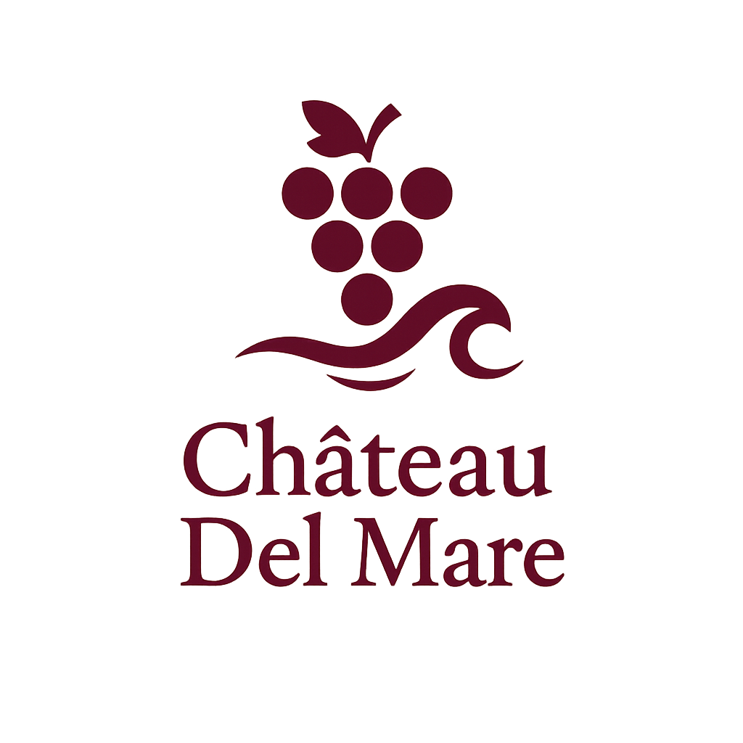

Участки
1 ф ВЛВ

2 ф ВЛВ

1 ф М
 | Вид на виноградники, лиман и вершины грязевых вулканов |  |  | Вид на море |  | Вид на море, виноградники, лиман, вулканы (панорама) |  |  | Бронь |  | Продан |  | Резерв |  | В продаже
2 ф М

1 ф МВЛВ

2ф МВЛВ

Екатерининская |  |  |  |  |  |  |  |  | Екатерининская

Цветочная |  |  |  |  |  |  |  |  | Цветочная

 |  |  |  |  |  |  |  | Прогулочная аллея

Корабельная |  |  |  |  |  |  |  |  | Корабельная

 |  |  |  |  |  |  | 1519 |  |  |  |  |  | 1636 | 1637 | 1638 | 1639 | 1640

 |  |  |  |  |  |  | 1520 |  | 1633 |  | 1631 | 1630 |  |  |  |  | 1641

Айвазовского |  |  |  |  |  |  |  |  | Айвазовского

1642 | 1650 | 1651 | 1652 | 1653 | 1654 | 1655 | 1656 |  | 1538 | 1546 | 1547 | 1548 | 1549 | 1550 | 1551 | 1552

1649 | 1648 | 1647 | 1646 | 1645 | 1644 | 1643 | 1657 |  | 1545 | 1544 | 1543 | 1542 | 1541 | 1540 | 1539 | 1553

Луначарского |  |  |  |  |  |  |  |  | Луначарского

1673 | 1679 | 1680 | 1681 | 1682 | 1683 | 1684 |  |  | 1658 |  | 1664 | 1665 | 1666 | 1667 | 1668 | 1669

1678 | 1677 | 1676 | 1675 | 1674 | 1686 | 1685 |  |  | 1663 |  | 1662 | 1661 | 1660 | 1659 | 1671 | 1670

Дивноморская |  |  |  |  |  |  |  |  | Дивноморская

Лазурный берег

Екатерининская

 |  |  |  |  |  |  |  |  |  |  |  |  |  |  | Резерв

Цветочная |  |  |  |  |  |  |  |  |  | Цветочная

 |  |  |  |  |  |  |  |  |  |  |  |  | 1465 | 1466 | 1467 | 1468

 |  |  |  |  |  |  |  |  |  |  |  |  |  |  | 1457 |  |  | 1454

Корабельная |  |  |  |  |  |  |  |  |  | Корабельная

1608 | 1618 | 1619 | 1620 | 1621 | 1622 | 1623 | 1624 | 1625 |  |  |  |  |  |  |  | 1569 | 1570 | 1571

1617 | 1616 | 1615 | 1614 | 1613 | 1612 | 1611 | 1610 | 1609 |  |  |  | 1561 |  |  |  | 1557 | 1556 | 1555

Айвазовского |  |  |  |  |  |  |  |  |  | Айвазовского

1590 | 1600 | 1601 | 1602 | 1603 | 1604 | 1605 | 1606 | 1607 |  | 1572 | 1582 | 1583 | 1584 | 1585 | 1586 | 1587 | 1588 | 1589

1599 | 1598 | 1597 | 1596 | 1595 | 1594 | 1593 | 1592 | 1591 |  | 1581 | 1580 | 1579 | 1578 | 1577 | 1576 | 1575 | 1574 | 1573

Луначарского |  |  |  |  |  |  |  |  |  | Луначарского

1687 | 1695 | 1696 | 1697 | 1698 | 1699 | 1700 | 1701 |  |  | 1703 | 1710 | 1711 | 1712 | 1713 | 1714 | 1715
 |  |  |  |  |  |  |  |  |  | 1709
1694 | 1693 | 1692 | 1691 | 1690 | 1689 | 1688 | 1702 |  |  | 1708 | 1706 | 1707 | 1705 | 1704 | 1717 | 1716

Дивноморская |  |  |  |  |  |  |  |  |  | Дивноморская

Лазурный берег

Карта
Château Del Mare

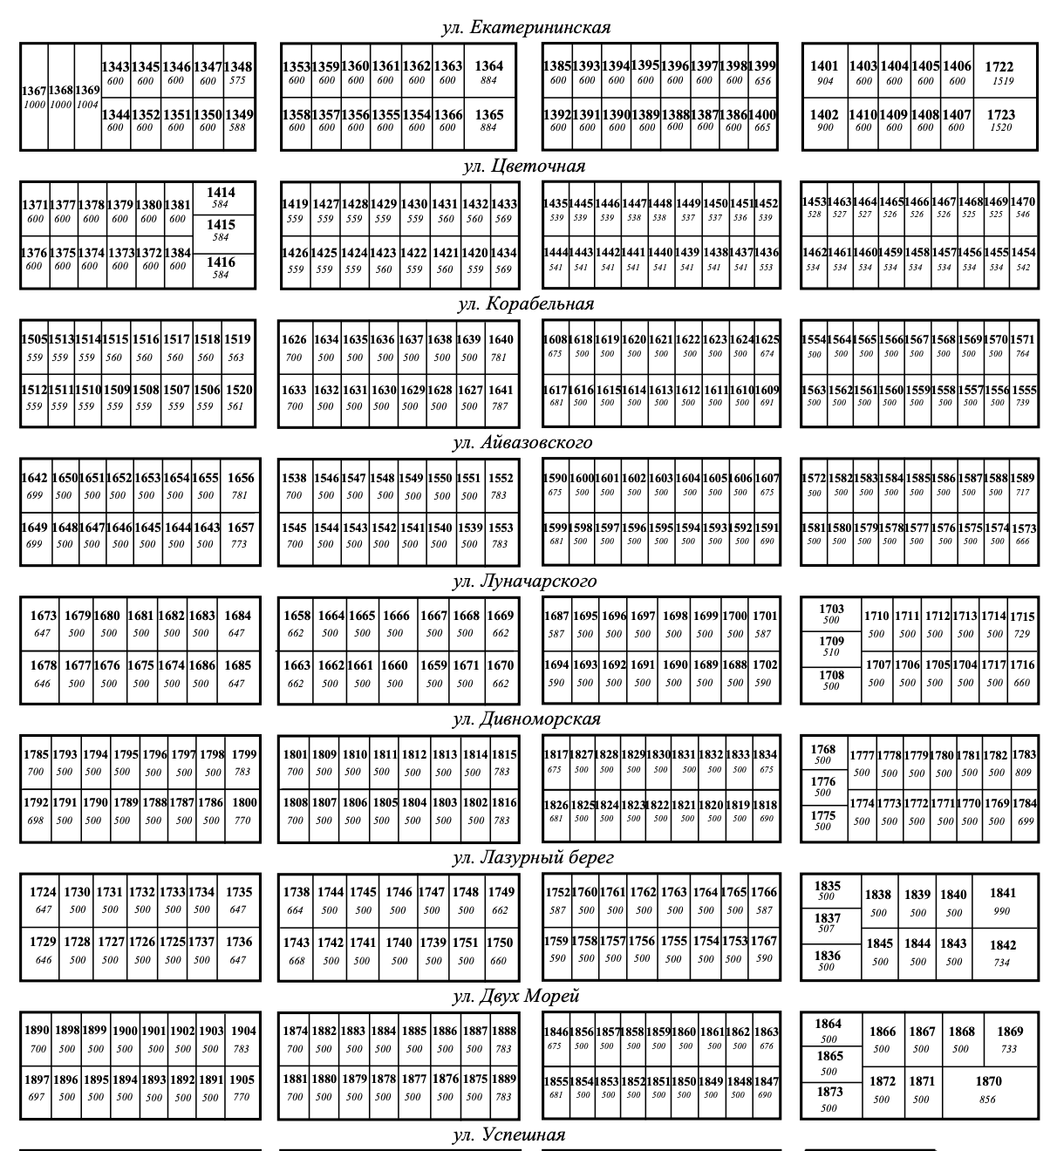
Участки
1 ф ВЛВ | Вид на виноградники, лиман и вершины грязевых вулканов | Резерв

2 ф ВЛВ
 | Вид на море
1 ф М

2 ф М | Вид на море, виноградники, лиман, вулканы (панорама)

1 ф МВЛВ

2ф МВЛВ

 | Продан

 | Бронь

 | В продаже

 | Резерв

